상품제안서
루미스 슬림 남여공용 머플러 | 상품코드: S44723

 |  |  |  |  |  |  | 02-713-8555 | www.synergygift.co.kr
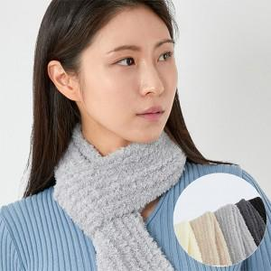 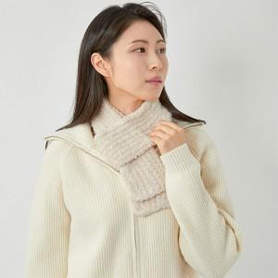 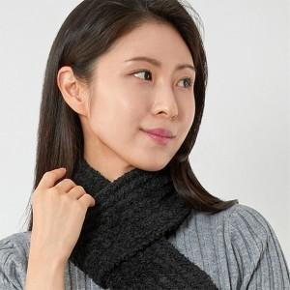

【상세/제작정보】

【인쇄/포장옵션】 | 스티커 / OPP(비닐)

【공급단가】 | 수량 | 50~ | 100~ | 300~ | 1,000~ | 3,000~
*VAT별도 | 단가 | 7,540원 | 7,130원 | 6,780원 | 6,610원 | 6,490원

【상품 URL】 | https://www.synergygift.co.kr:443/src/goods_detail.php?gdno=44723

